Graphique 1
Graphique 1 : Répartitions des genres des bacheliers 2016 inscrits en première année de DUT à la rentrée 2016 dans l’académie et en France .

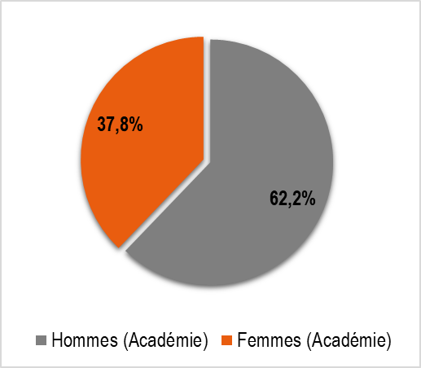
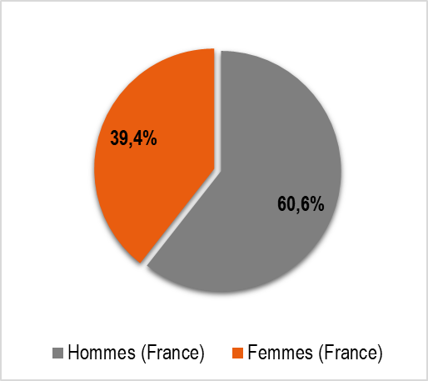

Lecture : 37,8 % des inscrits en DUT dans l’académie sont des femmes.
Sources : MENSRI-SIES , SISE.

Réf. : Stats infos, n° 21.04 © DEP

Graphique 2
Graphique 2 : Réussite en DUT selon le genre des bacheliers 2016 inscrits en première année de DUT à la rentrée 2016 dans l’académie et en France .

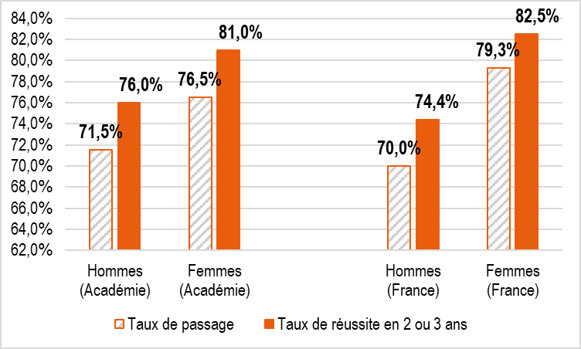

Lecture : 81,0 % des femmes de l’académie obtiennent leur diplôme en 2 ou 3 ans.
Sources : MENSRI-SIES , SISE.

Réf. : Stats infos, n° 21.04 © DEP

Graphique 4
Graphique 4 : Réussite en DUT selon la PCS des bacheliers 2016 inscrits en première année de DUT à la rentrée 2016 dans l’académie et en France.

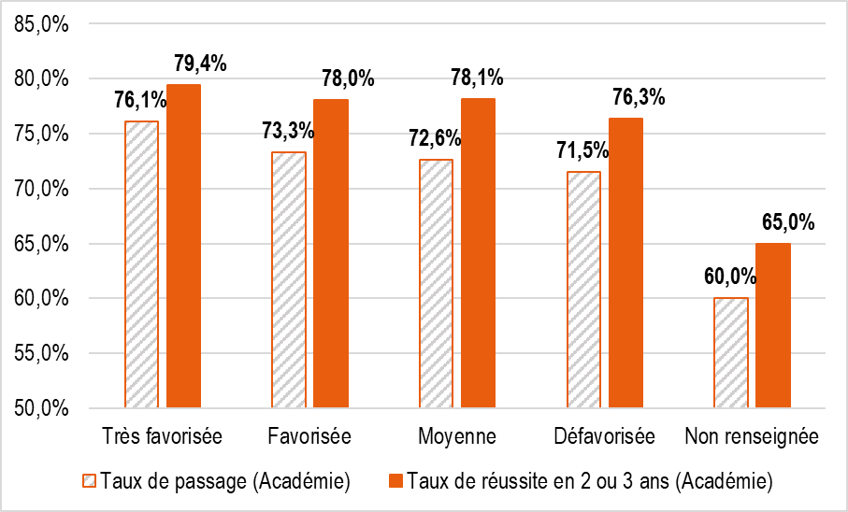
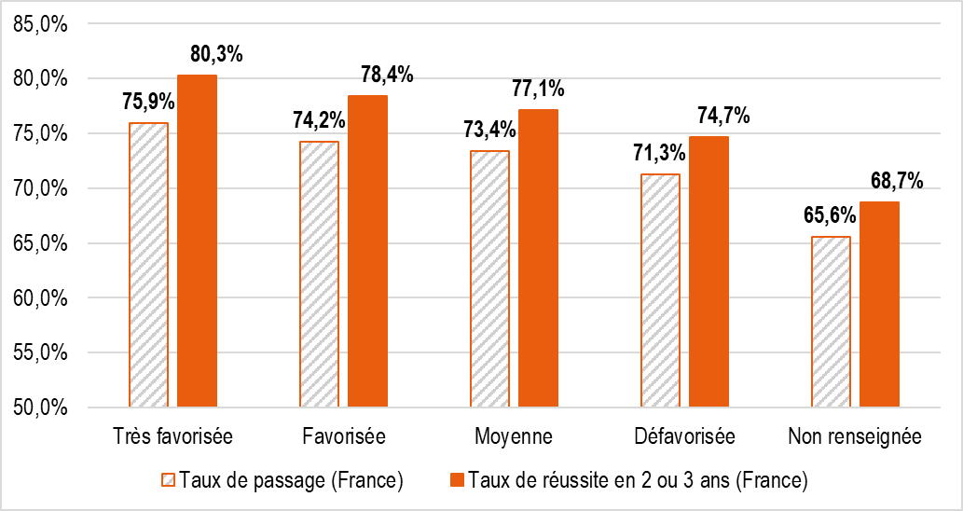

Lecture : 79,4 % des bacheliers issus d’un milieu très favorisé de l’académie obtiennent leur diplôme en 2 ou 3 ans, ce taux est de 80,3 % au niveau national.
Sources : MENSRI-SIES , SISE.

Réf. : Stats infos, n° 21.04 © DEP

